②記入方法_商品情報 【食品】(様式B)
当該商品について、初めてエントリーされる事業者様は「新規エントリー」にマークして下さい。
過去に一度でも、当該商品にてエントリーされている事業者様は「再エントリー」にマークして下さい。
商品情報エントリーシート【食品】(様式B)
出品商品１アイテム毎に１シート作成の上、様式Aシートと共に提出してください。 ＊は必須項目です。必ずご記入ください。
■今回エントリーされる「商品」が新規/再エントリーかお選びください。
① *新規/再エントリー | 新規エントリー ・ 再エントリー

■ エントリー商品
② *出品企業名 | フリガナ |  |  | 企業ID （事務局記入） | １７－＊＊＊ 事務局欄です。記入しないでください。 |  | 受付№ （事務局記入） | 事務局欄です。 記入しないでください。
 | 出品企業の正式名称を記載してください。
③ *商品名 | 商品の内容量・味にバリエーションがある場合は、代表商品を1つ選び記入してください
 | フリガナ
 | 今回エントリーする商品の名称を記入してください。味やサイズにバリエーションがある場合は代表商品を1つ選び記入してください。 |  |  |  | 【内容量】 | 代表商品の内容量をご記入ください。
④ *主原材料産地 (漁獲場所等) | 複数の原材料について記載する場合は、原材料名と産地を記載してください。産地が限定できない場合は、○○他などと記入してください。 |  |  | ⑤ *石川県産 原材料比率 | わかる範囲で結構ですので、石川県産原材料の比率を、記入してください。
⑥ 味・内容量の バリエーション ※エントリーされるバリエーション、全てについてご記載下さい。 | エントリー希望のすべてのバリエーションを記載してください。
⑦ *JANコード （8桁もしくは13桁） ※エントリーされるバリエーション、 全てについてご記載下さい。 未取得の場合は、 取得見込み時期をご記載下さい。 | JANコードを記入してください。 味・内容量にバリエーションがある場合はすべてのバリエーションについて記入してください。 JANコードはバーコード（JANシンボル）として商品などに表示されるもの。使用するには申請が必要です。 未取得の場合は取得見込み時期等の記載をお願いいたします。 例：5個入イチゴ味: 4571＊＊＊＊＊＊407、10個入イチゴ味: 4571＊＊＊＊＊＊405 5個入ブドウ味:4571＊＊＊＊＊＊410、10個入ブドウ味:4571＊＊＊＊＊＊413
⑧ *希望小売価格(税別) ※エントリーされるバリエーション 全てについてご記載ください。 | 希望する小売価格を記入してください。 味、内容量によって価格が異なる場合はそれぞれについてご記入ください。
 | *店舗での売価変更のご相談 可能 ・ 不可能 県外での販売価格にばらつきがある場合や、送料負担が発生する場合など、ご相談による売価変更の可否をご記入ください。
⑨ *参考卸価格(税別) (送料を発送元負担とした場合) ※エントリーされるバリエーション、全てについてご記載ください。 | 参考の卸値（ネット・納品価格）を記入してください。 味、内容量によって価格が異なる場合はそれぞれについてご記入ください。
 | *数量等による卸価格の相談 可能 ・ 不可能 仕入れ数量等によるご相談の可否をご記入ください。味、内容量によって価格が異なる場合はそれぞれについてご記入ください。
⑩ *パッケージサイズ (重量) ※エントリーされるバリエーション、全てについてご記載ください。 | 縦(㌢) |  | 横(㌢) |  | 高さ(㌢） |  | 重量（g）
 | 商品陳列時の１パッケージあたりの３辺の長さ（㌢）と重量（g）を記載（納品時のケースのサイズとは異なります） サイズがバリエーションにより異なる場合はすべてご記入ください。 例：10個入:15cm,15cm,5cm,350g 15個入:20cm,20cm,5cm,500g ‥など
⑪ *商品サイズ(重量) ※エントリーされるバリエーション、全てについてご記載ください。 | 縦(㌢) |  | 横(㌢) |  | 高さ(㌢） |  | 重量（g）
 | 中身の商品１個当たりの３辺の長さ（㌢）と重量（g）を記載 （商品が液体等、⑫と同じ数値と思われる場合はそのまま転記してください。）
⑫ *1ケースあたり入数 | 1ケース当たりの商品数を記入してください。 |  |  | ⑬ *最低納品単位 （送料を発送元 負担とした場合） | 個 ／ ケ入 ケース ／ 応相談 送料を貴社負担とした場合の、納品の最低ケース数を記入してください。商品の数量ではないので注意。合わせ商品の場合は、それも記入してください。応相談の時は〇をつけてください。 （例：1ケースあたり、10入りで2合わせの場合 ⇒10入り2合わせ)
⑭ *納品期間 | 注文後、どのくらいの期間で納品可能かを記入してください。 例：○○営業日内 |  |  | 注文〆切時間 （在庫がある場合） | ○時までの発注で当日発送 ／ ○時以降の注文は翌日発送 ／ 土日祝日窓口休業、などの記載もお願いします。
⑮ 月間生産量 | 月何ケース、もしくは何個の商品を生産可能か記入してください。 |  |  | ⑯ *配送方法 | 配送方法を記入してください。また食品の際、冷蔵および冷凍の場合は、その旨もご記入ください。 例：ヤマト運輸（冷蔵）
⑰ *サンプル商品 提供可否 | 可能 ・ 不可能 サンプル商品のご提供を求める場合があります。その場合、提供の可否をお選びください。 |  |  | ⑱ *販売可能期間 ※季節ごとにバリエーションが入れ替る場合、バリエーションに応じてエントリーシートを複数に分けてください。 | [ ]通年 ／ 月 ～ 月まで 年間販売が可能な加工品等の場合は、『通年』の[ ]内に〇を記入してください。期間限定の場合は、販売期間を記入してください。 商品のバリエーションが季節ごとに入れ替わる場合、お手数ですがそれぞれについてエントリーシートをご提出ください。
⑲ *保存温度帯と 賞味期限 ／ 消費期限 | 納品時 | [ ]常温 ／ [ ]冷蔵・チルド(保存温度帯： ) ／ [ ]冷凍 ／ [ ]その他( ) 該当項目の[ ]に○をご記入ください。その他について該当するものがあれば（ ）にご記入下さい。 |  |  |  |  | 【 】賞味期限 【 】消費期限 該当項目の【】に〇をご記入ください。 | 製造後 日 ※納品時と販売時とで、保存温度帯が異なる場合は、販売時の保存温度帯での日数をご記入下さい
 | 販売時 ※納品時と保存温度帯が異なる場合は、 こちらご記載ください | [ ]常温 ／ [ ]冷蔵・チルド(保存温度帯： ) ／ [ ]冷凍 ／ [ ]その他( ) 納品時と保存温度帯が異なる場合は、こちらご記載ください。該当項目の[ ]に○を記入してください。
⑳ 認証・認定機関の許認可 （商品・工場等） | [ ]有機JAS [ ]ISO（ ） [ ]HACCP（ ） [ ]農業生産工程管理GAP（ ） [ ]その他（ ） 該当するものの[ ]内に○を記入してください。ISO、HACCP、GAPに関しては具体的な名称を（ )内に記入してください。 （例： [ 〇 ]ISO（22000等）また、自治体等の認証を取得されている場合も、記入してください。

㉑ ターゲット | *今後首都圏で 期待する販路 （複数選択可） | [ ]レストラン等 [ ]商社・卸 [ ]百貨店 [ ]ショップ [ ]ホテル [ ]通販
 |  | [ ]その他（ ） [ ]特になし 期待する販路に○を記入してください。その他は（ ）に記入してください。
 | お客様層 （性別・年齢層等） | どのような客層に食べてもらいたい品か、を記入してください。

㉒ 利用シーン （利用方法・ おすすめレシピ等） | 商品の利用方法（一番美味しく食べられる）調理法、場面、組み合わせ（食べ合わせ）等を記入してください。 商品の産地ならではの、調理法や風習などがあればぜひ記入してください。
㉓ *アピール ポイント | 差別化のポイントを記載してください。 原材料や使用した副材料の特徴、製造過程でのこだわり、商品開発にあたり最も工夫した点、 開発にまつわるエピソードや商品の歴史等を記入してください。 「デザイナー/作家名」「企画者名」と出身県を記入してください。
㉔ *取り扱い注意事項 （特にない場合は「なし」と 記載してください。） | 温度管理・陳列方法（縦置き不可など）他、取り扱い注意事項があれば記入してください。

■ 商品写真
㉕ *外観画像 商品の全体がわかる写真を貼付けてください。 中身の見えるものとパッケージ写真（外観）の両方があると良いです。 |  |  | ㉖ *商品画像 商品単体がわかる写真を貼付けてください。 商品１個の個々包装の状態と、包装を外した状態の写真を入れてください。 |  |  | ㉙ アレルギー表示(特定原材料) ※使用している項目に☑

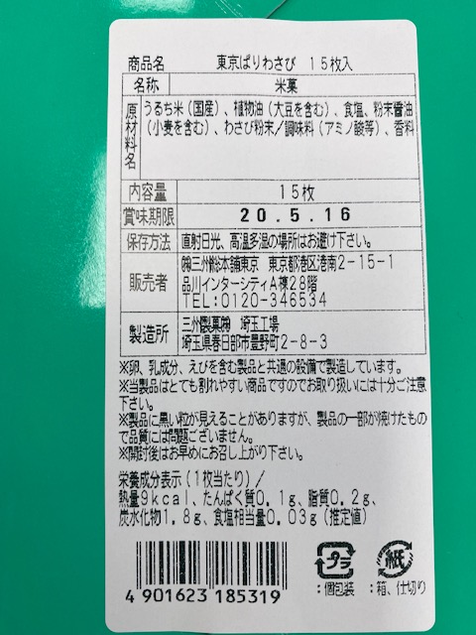 ㉗ *一括表示 ※現物の写真を、字が読めるように、画像で貼付けてください。もしくは、現物ラベルの貼付けでも可です。 ※2020年4月の経過措置期間終了後の新しい「食品表示法」に則った「一括表示」であることを確認したうえで、ラベルの写真を貼付けてください。 特定原材料を使用していなくても、 それらを使用している工場内で 生産している場合は、同工場内で 〇〇を使用していますと記入してください。 アレルギー表示は、右記㉘にて使用して いる項目に☑を入れてください。 |  |  | 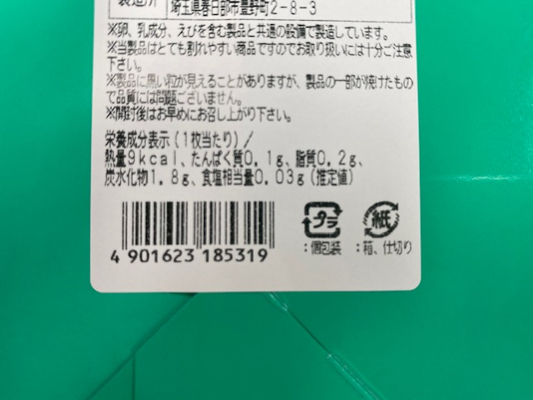 ㉘ *栄養成分表示 ※現物の写真を、字が読めるように、画像で貼付けてください。もしくは、現物ラベルの貼付けでも可です。

